Lasku 1
Olet saanut selvitettyä viereisen taulukon tiedot yhdestä yrityksesi projektista.
- Piirrä projektista sekä AON että AOA toimintaverkko
- Selvitä projektin kriittinen polku ja projektin kesto
- Laske myös ei-kriittisten vaiheiden "ylimääräinen slack"
Aktiviteetti | Kesto päivissä | Edeltävä vaihe
A | 2 | -
B | 4 | A
C | 5 | A
D | 2 | B
E | 1 | B
F | 8 | B,C
G | 3 | D,E
H | 5 | F
I | 4 | F
J | 7 | G,H,I

HUOM!
AOA-kaavioissa muistettava varjomuuttujat (dummy)!
(kun asioiden välillä on suhde vaikka ei tehtävää)
AON ja AOA kaaviot:

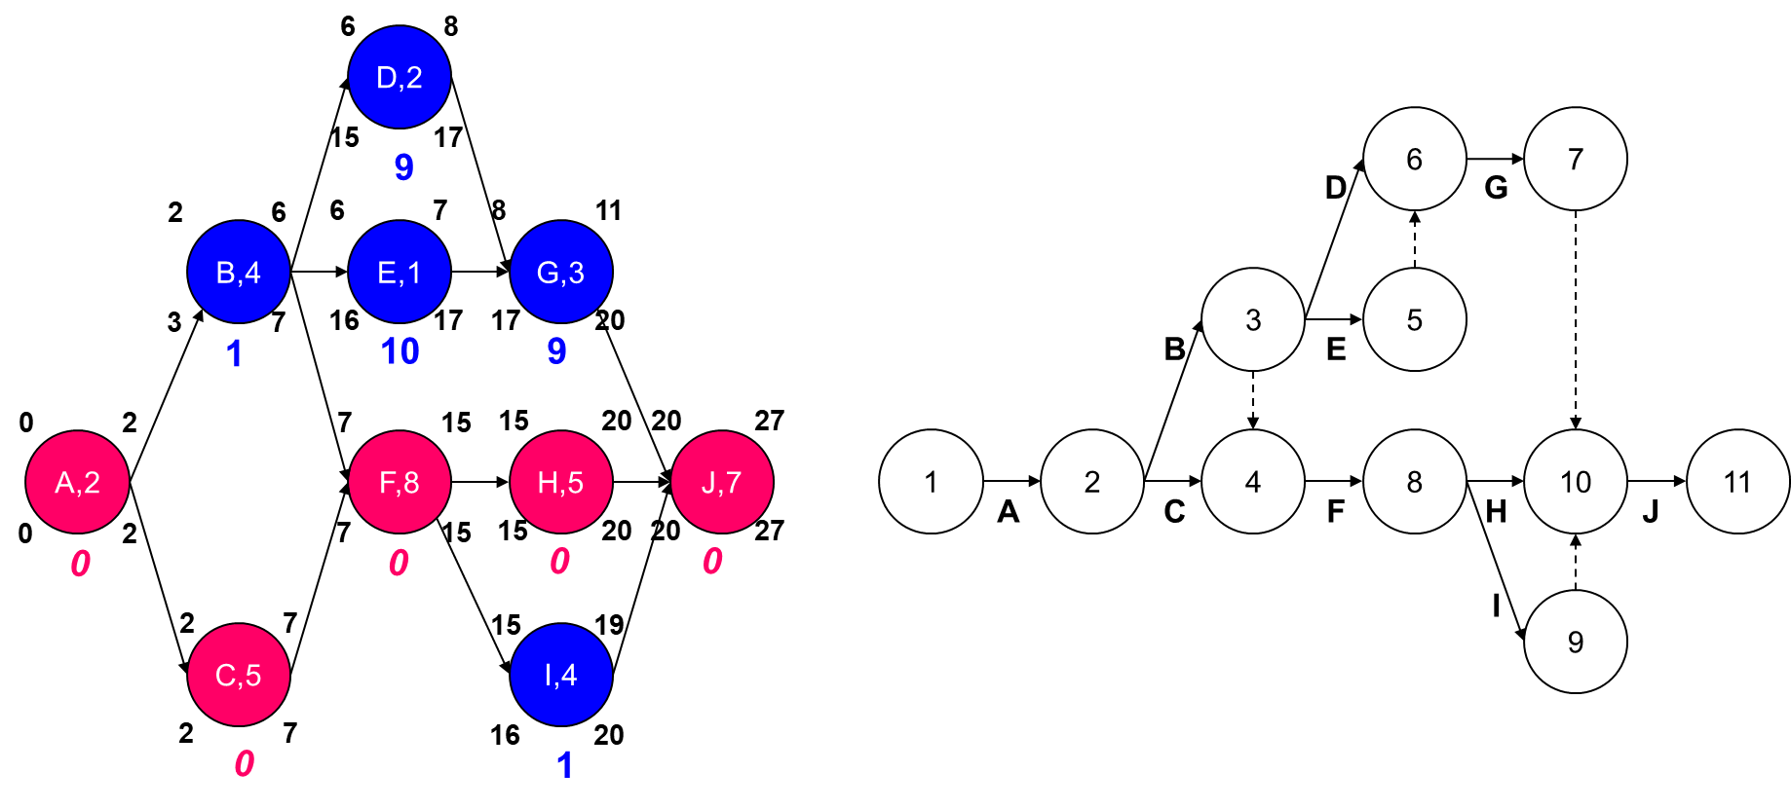

Aktiviteettien yläkulmiin on merkitty ES ja EF
ajankohdat (earliest start ja earliest finish).
Alakulmiin vastaavasti merkitty LS ja LF
ajankohdat (latest start ja latest finish).
Alla keskellä aktiviteetin slack (eli joustovara).

Aktiviteetti | Kesto | Edeltävä vaihe | ES | EF | LS | LF | Slack
A | 2 | - | 0 | 2 | 0 | 2 | 0
B | 4 | A | 2 | 6 | 3 | 7 | 1
C | 5 | A | 2 | 7 | 2 | 7 | 0
D | 2 | B | 6 | 8 | 15 | 17 | 9
E | 1 | B | 6 | 7 | 16 | 17 | 10
F | 8 | B,C | 7 | 15 | 7 | 15 | 0
G | 3 | D,E | 8 | 11 | 17 | 20 | 9
H | 5 | F | 15 | 20 | 15 | 20 | 0
I | 4 | F | 15 | 19 | 16 | 20 | 1
J | 7 | G,H,I | 20 | 27 | 20 | 27 | 0

Kriittinen polku A-C-F-H-J ja kesto 27 päivää

Lasku 2
C,2
D,3
F,2
G,3
A,5
B,5
E,5
H,5
Aktiviteetti | Kesto (pv) | Kokonais- kustannus | Edeltävä vaihe
A | 5 | 1000 | -
B | 5 | 800 | -
C | 2 | 600 | A,B
D | 3 | 1500 | B
E | 5 | 900 | C,D
F | 2 | 1300 | E
G | 3 | 900 | E
H | 5 | 500 | G
Projektista on kerätty yllä olevat tiedot. Projektin eri vaiheiden kustannusten lisäksi yrityksen juoksevat kulut ovat 250 yksikköä per päivä
- Piirrä päivittäiset ja kumulatiiviset kassavirrat jos projektin kaikki vaiheet tehdään heti kun mahdollista.
- Piirrä päivittäiset ja kumulatiiviset kassavirrat jos projektin ei-kriittiset vaiheet tehdään niin myöhään kuin mahdollista.

Aktiviteetti | Kesto | Edeltävä vaihe | ES | EF | LS | LF | Slack
A | 5 | - | 0 | 5 | 1 | 6 | 1
B | 5 | - | 0 | 5 | 0 | 5 | 0
C | 2 | A,B | 5 | 7 | 6 | 8 | 1
D | 3 | B | 5 | 8 | 5 | 8 | 0
E | 5 | C,D | 8 | 13 | 8 | 13 | 0
F | 2 | E | 13 | 15 | 19 | 21 | 6
G | 3 | E | 13 | 16 | 13 | 16 | 0
H | 5 | G | 16 | 21 | 16 | 21 | 0

Kriittinen polku B-D-E-G-H ja kesto 21 päivää

Lasku 2 jatkuu
Aktiviteettien "aikalaatikon"
ylälaita siis ES-
ja alalaita LF-ajankohta.
Kaikki vaiheet tehdään heti kun mahdollista
Aika | A | B | C | D | E | F | G | H | Yleis | Total | Kumulat.
0-1 | 200 | 160 |  |  |  |  |  |  | 250 | 610 | 610
1-2 | 200 | 160 |  |  |  |  |  |  | 250 | 610 | 1220
2-3 | 200 | 160 |  |  |  |  |  |  | 250 | 610 | 1830
3-4 | 200 | 160 |  |  |  |  |  |  | 250 | 610 | 2440
4-5 | 200 | 160 |  |  |  |  |  |  | 250 | 610 | 3050
5-6 |  |  | 300 | 500 |  |  |  |  | 250 | 1050 | 4100
A
ajoitus 0-5
kust. 1000/5=200 per pv
6-7 |  |  | 300 | 500 |  |  |  |  | 250 | 1050 | 5150
7-8 |  |  |  | 500 |  |  |  |  | 250 | 750 | 5900
8-9 |  |  |  |  | 180 |  |  |  | 250 | 430 | 6330
9-10 |  |  |  |  | 180 |  |  |  | 250 | 430 | 6760
10-11 |  |  |  |  | 180 |  |  |  | 250 | 430 | 7190
11-12 |  |  |  |  | 180 |  |  |  | 250 | 430 | 7620
12-13 |  |  |  |  | 180 |  |  |  | 250 | 430 | 8050
13-14 |  |  |  |  |  | 650 | 300 |  | 250 | 1200 | 9250
14-15 |  |  |  |  |  | 650 | 300 |  | 250 | 1200 | 10450
Aktiviteettien kustannukset jaettu
tasan aktiviteetin keston ajalle.
15-16 |  |  |  |  |  |  | 300 |  | 250 | 550 | 11000
16-17 |  |  |  |  |  |  |  | 100 | 250 | 350 | 11350
17-18 |  |  |  |  |  |  |  | 100 | 250 | 350 | 11700
18-19 |  |  |  |  |  |  |  | 100 | 250 | 350 | 12050
19-20 |  |  |  |  |  |  |  | 100 | 250 | 350 | 12400
20-21 |  |  |  |  |  |  |  | 100 | 250 | 350 | 12750
kahden pystyakselin kuva löytyy Excelissä
Combo-valikosta kun datasetti maalattu
 | 1000 | 800 | 600 | 1500 | 900 | 1300 | 900 | 500 | 5250 | 12750

Ei-kriittiset vaiheet tehdään niin myöhään kuin mahdollista
Aika | A | B | C | D | E | F | G | H | Yleis | Total | Kumulat.
0-1 |  | 160 |  |  |  |  |  |  | 250 | 410 | 410
1-2 | 200 | 160 |  |  |  |  |  |  | 250 | 610 | 1020
2-3 | 200 | 160 |  |  |  |  |  |  | 250 | 610 | 1630
3-4 | 200 | 160 |  |  |  |  |  |  | 250 | 610 | 2240
4-5 | 200 | 160 |  |  |  |  |  |  | 250 | 610 | 2850
5-6 | 200 |  |  | 500 |  |  |  |  | 250 | 950 | 3800
A
ajoitus 1-6
kust. 1000/5=200 per pv
6-7 |  |  | 300 | 500 |  |  |  |  | 250 | 1050 | 4850
7-8 |  |  | 300 | 500 |  |  |  |  | 250 | 1050 | 5900
8-9 |  |  |  |  | 180 |  |  |  | 250 | 430 | 6330
9-10 |  |  |  |  | 180 |  |  |  | 250 | 430 | 6760
10-11 |  |  |  |  | 180 |  |  |  | 250 | 430 | 7190
11-12 |  |  |  |  | 180 |  |  |  | 250 | 430 | 7620
12-13 |  |  |  |  | 180 |  |  |  | 250 | 430 | 8050
13-14 |  |  |  |  |  |  | 300 |  | 250 | 550 | 8600
14-15 |  |  |  |  |  |  | 300 |  | 250 | 550 | 9150
15-16 |  |  |  |  |  |  | 300 |  | 250 | 550 | 9700
16-17 |  |  |  |  |  |  |  | 100 | 250 | 350 | 10050
17-18 |  |  |  |  |  |  |  | 100 | 250 | 350 | 10400
18-19 |  |  |  |  |  |  |  | 100 | 250 | 350 | 10750
19-20 |  |  |  |  |  | 650 |  | 100 | 250 | 1000 | 11750
20-21 |  |  |  |  |  | 650 |  | 100 | 250 | 1000 | 12750
 | 1000 | 800 | 600 | 1500 | 900 | 1300 | 900 | 500 | 5250 | 12750
- Kriittisen polun vaiheet turkoosilla pohjalla (ei voi siirtää
vaikuttamatta projektin valmistumisajankohtaan)
- Ei-kriittisten vaiheiden mahdollinen toteutusaika merkitty
keltaisella pohjalla
Projektin kokonaiskustannus (12750) ei luonnollisesti muutu mutta
kassavirrat siirtyvät hieman "takapainotteisemmiksi".

Lasku 3
Aktiviteetti | Edeltävä vaihe | Optimistinen kesto | Todennäköinen kesto | Pessimistinen kesto
A | - | 5 | 7 | 8
B | - | 6 | 8 | 12
C | - | 3 | 4 | 5
D | A | 11 | 17 | 25
E | B | 8 | 10 | 12
F | C,E | 3 | 4 | 5
G | D | 4 | 8 | 9
H | F | 5 | 7 | 9
I | G,H | 8 | 11 | 17
J | G | 4 | 4 | 4
Uuden myyntiseminaarikurssin perustamisesta on selvitetty yllä olevan taulukon mukaiset tiedot. Mikä on todennäköisyys, että kaikki suunnitellut vaiheet saadaan tehdyksi ja kurssi voi alkaa 38 päivän kuluttua? Entä 47 päivän kuluttua?
$$t_{e}$$
$$σ_{x}^{2}$$

Aktiviteetti | Edeltävä vaihe | Optimistinen kesto (a) | Todennäköinen kesto (m) | Pessimistinen kesto (b) | Painotettu kesto | Aktiviteetin varianssi
A | - | 5 | 7 | 8 | 6.83 | 0.25
B | - | 6 | 8 | 12 | 8.33 | 1.00
C | - | 3 | 4 | 5 | 4.00 | 0.11
D | A | 11 | 17 | 25 | 17.33 | 5.44
E | B | 8 | 10 | 12 | 10.00 | 0.44
F | C,E | 3 | 4 | 5 | 4.00 | 0.11
G | D | 4 | 8 | 9 | 7.50 | 0.69
H | F | 5 | 7 | 9 | 7.00 | 0.44
I | G,H | 8 | 11 | 17 | 11.50 | 2.25
J | G | 4 | 4 | 4 | 4.00 | 0.00

HUOM!
Kriittinen polku lasketaan vaiheiden PAINOTETUILLA kestoilla!

T_{E}
43,17
t.
Ka. 43,17
σ 2,94

Kriittinen polku A-D-G-I ja kesto 43,17 (=6,83+17,33+7,50+11,50=TE)
Kriittisen polun aktiviteettien varianssien summa 8,639 (=0,25+5,44+0,69+2,25)
projektin keston keskihajonta on kriittisen polun aktiviteettien varianssien summan neliöjuuri eli 2,94 (=SQRT(8,639))

T_{E}
43,17
T
38
t.
z=-1,76
Todennäköisyys, että projekti saadaan tehtyä 38 päivässä?

z$=\frac{T−T_{E}}{\sqrt{\sum{σ_{cp}^{2}}}}$
 | Normaalijakauman z-arvo |  | -1.7590
 | Todennäköisyys |  | 3.93%

T_{E}
43,17
T
47
t.
z=1,30
Todennäköisyys, että projekti saadaan tehtyä 47 päivässä?

z$=\frac{T−T_{E}}{\sqrt{\sum{σ_{cp}^{2}}}}$
 | Normaalijakauman z-arvo |  | 1.3031
 | Todennäköisyys |  | 90.37%

Todennäköisyys, että kriittisen polun aktiviteetit A-D-G-I
saadaan tehdyksi 38 päivässä on siis 3,93 % ja 47 päivässä 90,37%

Kuvien datoja: |  |  |  |  | ADG - (31,67;2,53) | BEFH - (29,33;1,41)
30 | -4.48 | 0.00% |  | 15 | 0.00% | 0.00%
31 | -4.14 | 0.00% |  | 16 | 0.00% | 0.00%
32 | -3.80 | 0.01% |  | 17 | 0.00% | 0.00%
33 | -3.46 | 0.03% |  | 18 | 0.00% | 0.00%
34 | -3.12 | 0.09% |  | 19 | 0.00% | 0.00%
35 | -2.78 | 0.27% |  | 20 | 0.00% | 0.00%
36 | -2.44 | 0.74% |  | 21 | 0.00% | 0.00%
37 | -2.10 | 1.79% |  | 22 | 0.01% | 0.00%
38 | -1.76 | 3.93% |  | 23 | 0.04% | 0.00%
39 | -1.42 | 7.80% |  | 24 | 0.16% | 0.02%
40 | -1.08 | 14.04% |  | 25 | 0.49% | 0.26%
41 | -0.74 | 23.02% |  | 26 | 1.28% | 1.75%
42 | -0.40 | 34.53% |  | 27 | 2.87% | 7.23%
43 | -0.06 | 47.69% |  | 28 | 5.51% | 18.09%
44 | 0.28 | 61.12% |  | 29 | 9.05% | 27.44%
45 | 0.62 | 73.32% |  | 30 | 12.70% | 25.24%
46 | 0.96 | 83.22% |  | 31 | 15.24% | 14.09%
47 | 1.30 | 90.37% |  | 32 | 15.65% | 4.77%
48 | 1.64 | 94.98% |  | 33 | 13.73% | 0.98%
49 | 1.98 | 97.63% |  | 34 | 10.31% | 0.12%
50 | 2.32 | 98.99% |  | 35 | 6.62% | 0.01%
51 | 2.66 | 99.61% |  | 36 | 3.63% | 0.00%
52 | 3.00 | 99.87% |  | 37 | 1.70% | 0.00%
53 | 3.34 | 99.96% |  | 38 | 0.68% | 0.00%
54 | 3.68 | 99.99% |  | 39 | 0.23% | 0.00%
55 | 4.02 | 100.00% |  | 40 | 0.07% | 0.00%
56 | 4.37 | 100.00% |  | 41 | 0.02% | 0.00%
57 | 4.71 | 100.00% |  | 42 | 0.00% | 0.00%
58 | 5.05 | 100.00% |  | 43 | 0.00% | 0.00%
59 | 5.39 | 100.00% |  | 44 | 0.00% | 0.00%
60 | 5.73 | 100.00% |  | 45 | 0.00% | 0.00%
 |  |  |  | 46 | 0.00% | 0.00%
 |  |  |  | 47 | 0.00% | 0.00%
 |  |  |  | 48 | 0.00% | 0.00%
 |  |  |  | 49 | 0.00% | 0.00%
 |  |  |  | 50 | 0.00% | 0.00%

 |  |  |  | ka | 31.67 | 29.33
 |  |  |  | hajonta | 2.53 | 1.41

Lasku 3 extra A
Projektin valmistumistodennäköisyys
30 | 0.00%
31 | 0.00%
32 | 0.01%
33 | 0.03%
34 | 0.09%
35 | 0.27%
36 | 0.74%
37 | 1.79%
38 | 3.93%
39 | 7.80%
40 | 14.04%
41 | 23.02%
42 | 34.53%
43 | 47.69%
44 | 61.12%
45 | 73.32%
46 | 83.22%
47 | 90.37%
48 | 94.98%
49 | 97.63%
50 | 98.99%
51 | 99.61%
52 | 99.87%
53 | 99.96%
54 | 99.99%
55 | 100.00%
56 | 100.00%
57 | 100.00%
58 | 100.00%
59 | 100.00%
60 | 100.00%

Lasku 3 extra B
Projektiosien kestojen jakaumat
 | ADG - (31,67;2,53) | BEFH - (29,33;1,41)
15 | 0.00% | 0.00%
16 | 0.00% | 0.00%
17 | 0.00% | 0.00%
18 | 0.00% | 0.00%
19 | 0.00% | 0.00%
20 | 0.00% | 0.00%
21 | 0.00% | 0.00%
22 | 0.01% | 0.00%
23 | 0.04% | 0.00%
24 | 0.16% | 0.02%
25 | 0.49% | 0.26%
26 | 1.28% | 1.75%
27 | 2.87% | 7.23%
28 | 5.51% | 18.09%
29 | 9.05% | 27.44%
30 | 12.70% | 25.24%
31 | 15.24% | 14.09%
32 | 15.65% | 4.77%
33 | 13.73% | 0.98%
34 | 10.31% | 0.12%
35 | 6.62% | 0.01%
36 | 3.63% | 0.00%
37 | 1.70% | 0.00%
38 | 0.68% | 0.00%
39 | 0.23% | 0.00%
40 | 0.07% | 0.00%
41 | 0.02% | 0.00%
42 | 0.00% | 0.00%
43 | 0.00% | 0.00%
44 | 0.00% | 0.00%
45 | 0.00% | 0.00%
46 | 0.00% | 0.00%
47 | 0.00% | 0.00%
48 | 0.00% | 0.00%
49 | 0.00% | 0.00%
50 | 0.00% | 0.00%

Lasku 4
Jos tehtäväsi on saada alla olevien tietojen mukainen projekti valmiiksi minimikustannuksin kymmenessä päivässä, niin mitä aktiviteettaja kiirehdit (oletetaan, että kiirehtimisen aikasäästöt voidaan jakaa yksittäisiksi päiviksi ja kustannuksilla on lineaarinen suhde)?

Aktiviteetti | Normaali- | Normaali- | Kiirehditty | Kiirehditty | Edellinen
 | kesto (pv) | kok.kustannus | kesto (pv) | kok.kustannus | prosessivaihe
A | 2 | 2300 | 1 | 2400 | -
B | 4 | 800 | 1 | 2000 | -
C | 3 | 1000 | 3 | 1000 | -
D | 5 | 600 | 3 | 950 | A
E | 2 | 525 | 1 | 600 | B
F | 6 | 1400 | 5 | 2600 | C
G | 4 | 900 | 2 | 1500 | D,E
H | 1 | 475 | 1 | 475 | F,G
 |  | 8000 |  | 11525

HUOM!
Laske ensiksi kiirehtimisen "lisäkustannus per päivä" annettujen tietojen pohjalta!
Aktiviteetti | Maksimi kiirehtiminen | Kiirehtimisen lisäkustannus | Kiirehtimisen lisäkustannus per päivä
A | 1 | 100 | 100
B | 3 | 1200 | 400
Oletuksista johtuen aktiviteetti G voidaan siis toteuttaa joko
4 päivässä 900 yksiköllä,
3 päivässä 1200:lla tai
2 päivässä 1500:lla.
C | 0 | 0 | -
D | 2 | 350 | 175
E | 1 | 75 | 75
F | 1 | 1200 | 1200
G | 2 | 600 | 300
H | 0 | 0 | -

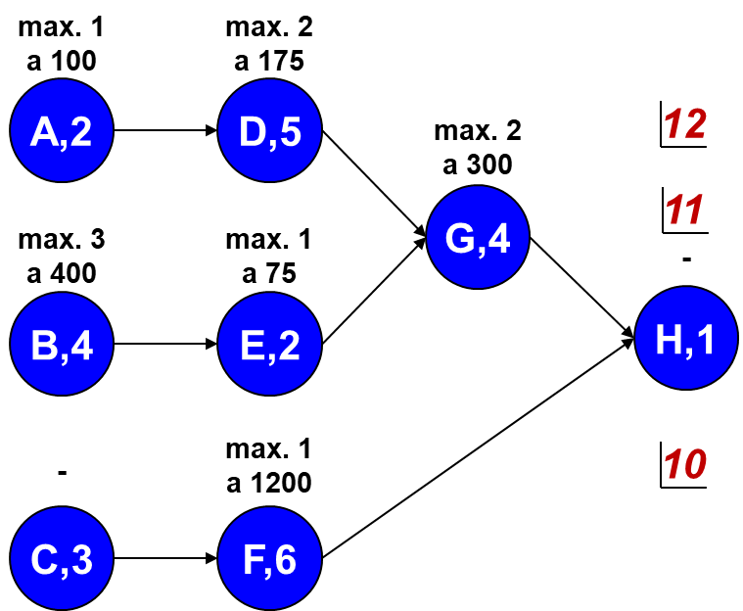
Käsin laskettaessa kannattaa merkitä kuvaan kuinka monta päivää aktiviteettia voidaan kiirehtiä ja mikä on "päivätaksa"
(helpottaa / nopeuttaa analyysiä)
Kiirehtinen kannattaa aloittaa kriittisen polun vaiheista koska vain niitä kiirehtimällä projektin kokonaiskesto laskee. Lisäksi kannattaa aloittaa kiirehtiminen niistä vaiheista joiden kiirehtimis-kustannus per päivä on alhaisin.

Kriittinen polku A-D-G-H ja projektin kesto 12 päivää

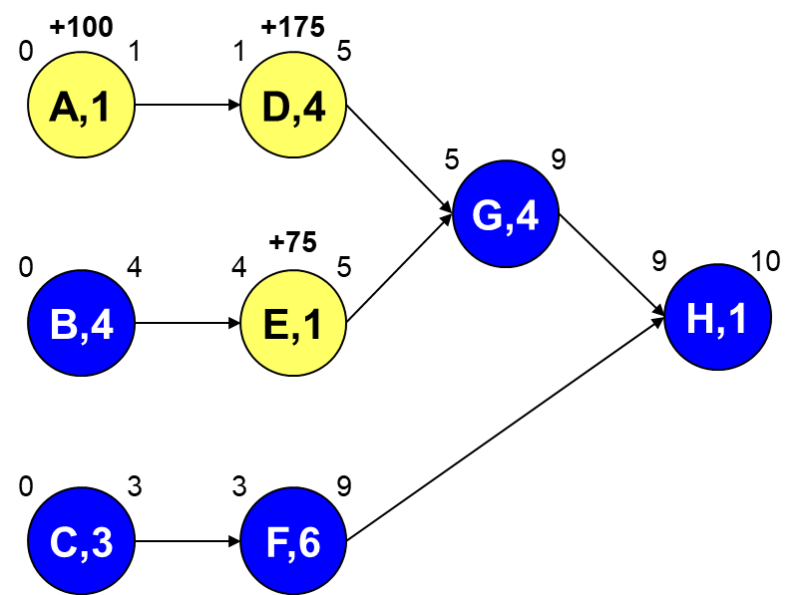
Järkevin strategia on kiirehtiä yhdellä päivällä vaiheita A, D ja E. Projektin kokonaiskesto laskee 2 päivää ja kustannukset nousevat 350 yksikköä (1*100+1*175+1*75).
Isommissa verkkomalleissa on hyvä vielä piirtää uudelleen kiirehditty projekti ja tarkistaa, että se on tosiaan mahdollista toteuttaa suunnitelmien mukaan (esim. ei "ristikkäisiä" polkuja jotka hidastaisivat projektin kestoa)!

Kiirehditty kesto 10 päivää (kaikki polut kriittisiä)

